Clientes x Vendas
Tabela 1. Número de clientes e vendas semanais, para uma amostra de 20 empresas de prestação de serviços. |  |  |  |  |  | Numerador
 |  |  |  |  |  | soma(média(X)média(Y))
Loja | Clientes (X) | Vendas (Y) | X^2 | XY |  | nmédia(X)média(Y)
1 | 907 | 11.20
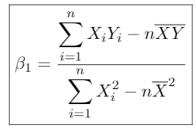
2 | 926 | 11.05 |  |  |  | Denominador
3 | 506 | 6.84 |  |  |  | SomaX^2
4 | 741 | 9.21 |  |  |  | nmedia(X)^2
5 | 789 | 9.42
6 | 889 | 10.08
7 | 874 | 9.45 |  |  |  | beta = | *para cada aumento de 1 unidade em X, esperamos uma mudança para beta unidades em Y
8 | 510 | 6.73
9 | 529 | 7.24 |  |  |  | alfa = | *representa o valor médio de Y quando X=0
10 | 420 | 6.12
11 | 679 | 7.63
12 | 872 | 9.43 |  |  | Qual o valor previsto das vendas se caso eu tiver que atender 730 clientes ?
13 | 924 | 9.46
14 | 607 | 7.64 |  |  | Qual o valor previsto das vendas quando atendermos o menor número de clientes ?
15 | 452 | 6.92
16 | 729 | 8.95 |  |  | Quanto vendo quando atendemos ao número máximo de nossos clientes ?
17 | 794 | 9.33
18 | 844 | 10.23
19 | 1010 | 11.77
20 | 621 | 7.41
 | 14623 | 176.11 | 0 | 0

